Dashboard
BLOCK 139

 | VERSION | 1.0.0

Chuyên Đề Phát Triển Web 1

Evidance
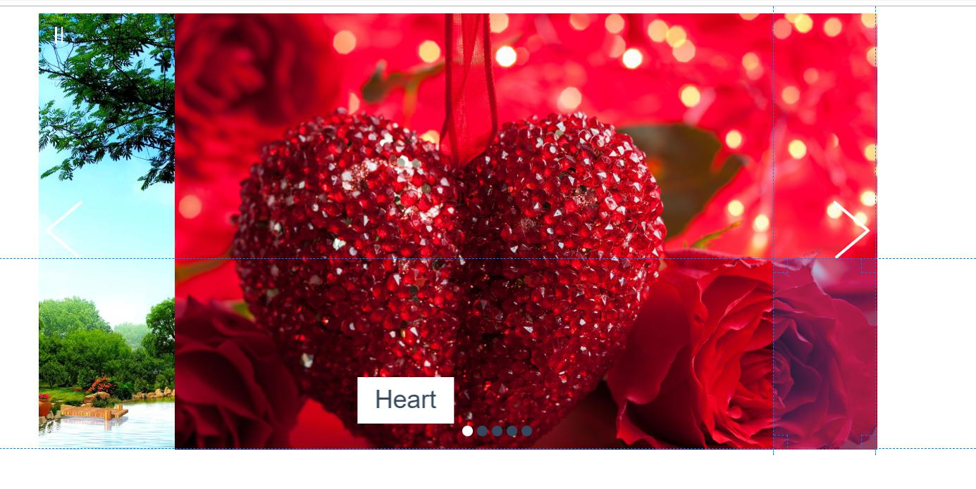
Hình 1: Do Độ cân xứng giữa nút Back và nút Next

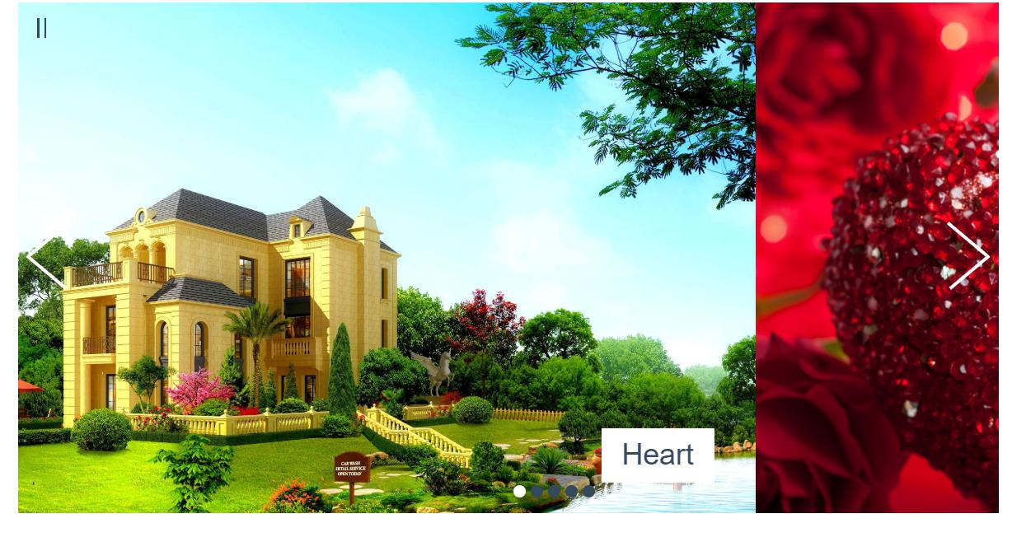
Hình 2:Kiểm tra nút Next (Chuyển trang)

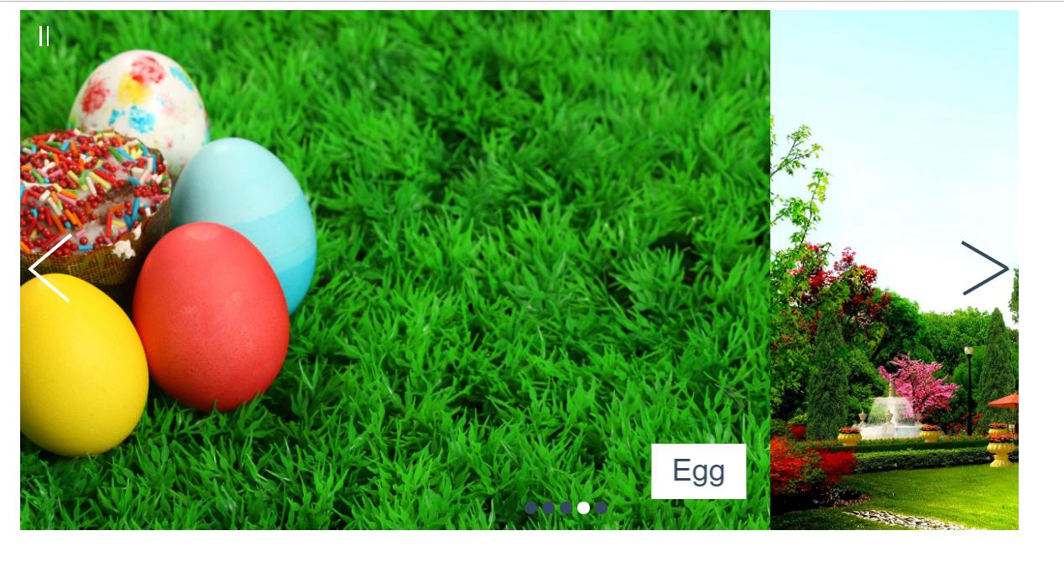
Hình 3: Kiểm tra nút Back

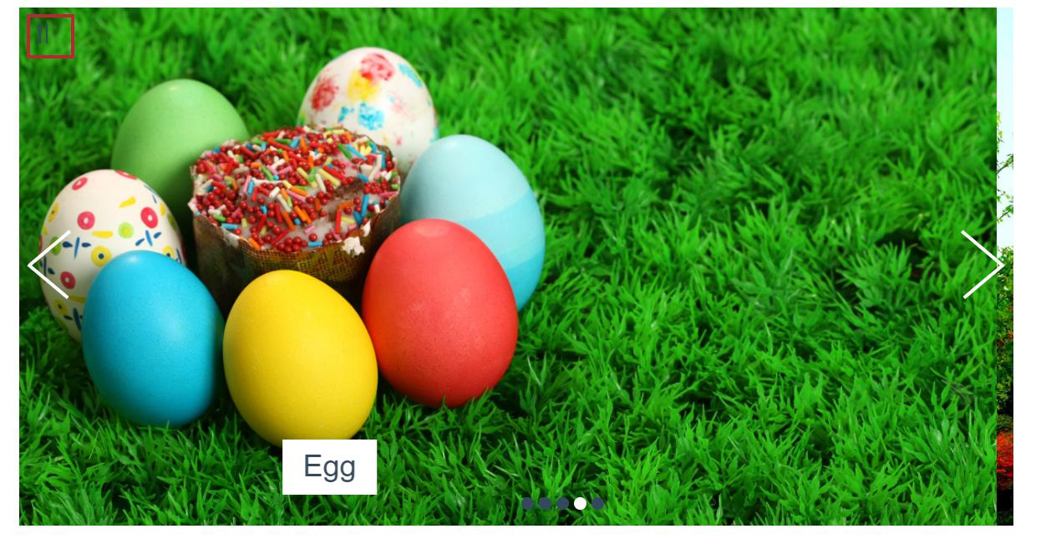
Hình 4: Kiểm tra nút play

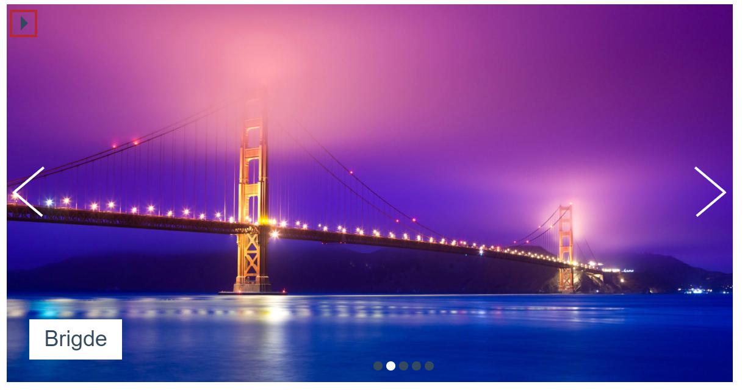
Hình 5: Kiểm tra nút Pause

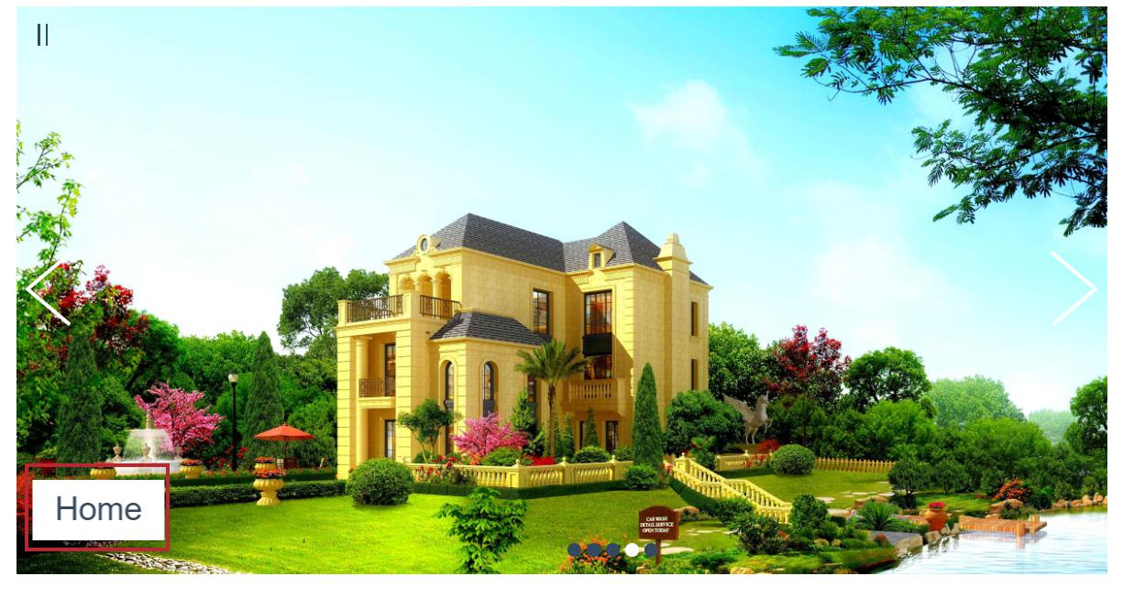
Hình 6: tiêu đề sẽ xuất hiện khi bấm chuyển trang sau

Hình 7: tiêu đề sẽ xuất hiện khi bấm chuyển trang trước


Hình 8:Kiểm tra màn hình khi nhấn play và back

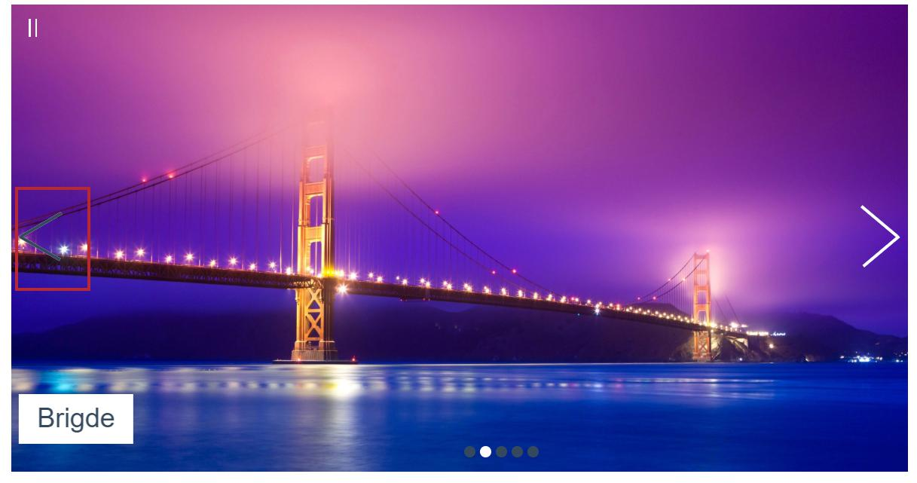
Hinh 9: Kiểm tra nút back khi nhấn vào

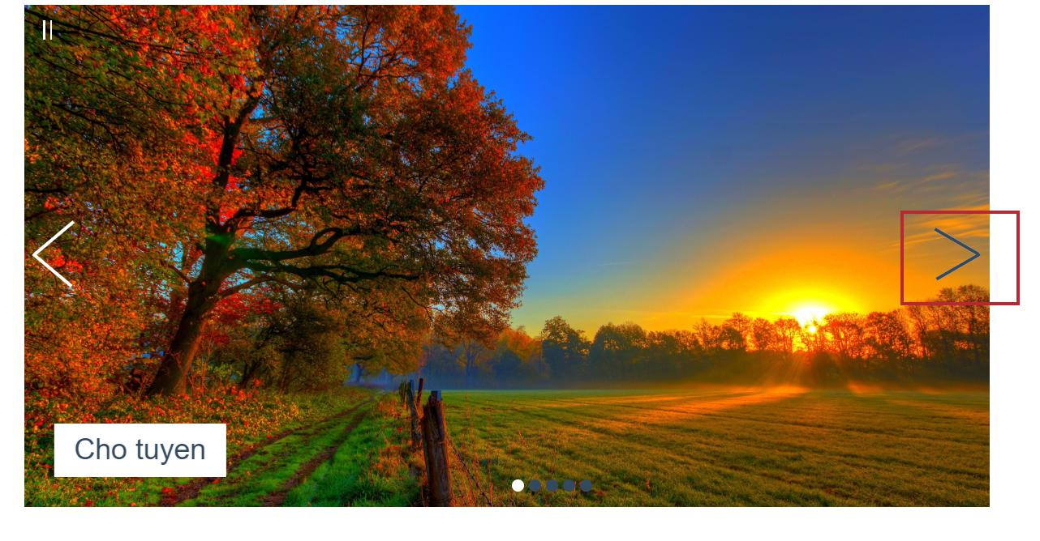

hình 10: kiểm tra nút next khi nhấn vào

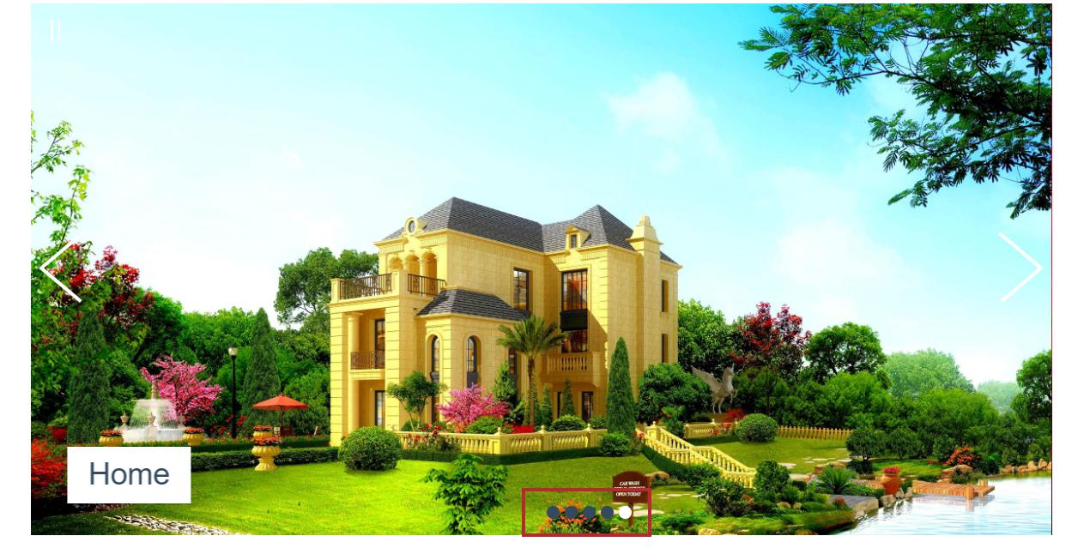
Hình 11: Kiểm tra nút nhỏ phía dưới

Hình 12:kiểm tra đổi trỏ chuột

Hình 13:Kiểm tra khi màn hình đang tự động chuyển rồi bấm nút nhỏ

